Техничка Capslab
Артикул на этикетке | Style | Name | Группа | Категория | Коллекция | Сезон | фото | Brand name | Color | Цвет полный | материал - верха | Тип материала верха | Пол (муж/жен/yнисекс) | O/S (53-63 см) | XS (53см) | XS/S (54см) | S (55 см) | S/M (56 см) | M (57 см) | M/L (58 см) | L (59 см) | L/XL (60 см) | XL (61 см) | XL/XXL (62 см) | XXL (63 см) | XXL/XXXL (64см) | XXXL (65см) | сумма | код страны | Name of manufacturer, it's address | Наименование страны-изготовителя: | Вес нетто | Вес брутто | Всего нетто | Всего брутто | Цена | Сумма
88-274-80 | CL/DB1/1/GOK4 | Dragon Ball Goku | Бейсболки | Бейсболка с сеточкой | CAPSLAB-Dragon Ball | всесезон | 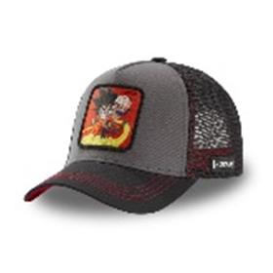 | Capslab | grey | серый | 50% хлопок - 50% полиэстер | Текстиль, ткань | Унисекс | 12 |  |  |  |  |  |  |  |  |  |  |  |  |  | 12 | CN | TEXTISS S.A.S; Zone d.Activite de l.Etang, 26780 Chateauneuf Du Rhone, France | Китай | 0.1 | 0.15 | 1.2 | 1.8 | 1,352.00 ₽ | 16,224.00 ₽
88-275-12 | CL/DB2/1/BUL1 | Dragon Ball Bulma | Бейсболки | Бейсболка с сеточкой | CAPSLAB-Dragon Ball | всесезон | 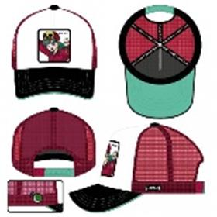 | Capslab | red | бордовый | 50% хлопок - 50% полиэстер | Текстиль, ткань | Унисекс | 12 |  |  |  |  |  |  |  |  |  |  |  |  |  | 12 | CN | TEXTISS S.A.S; Zone d.Activite de l.Etang, 26780 Chateauneuf Du Rhone, France | Китай | 0.1 | 0.15 | 1.2 | 1.8 | 1,352.00 ₽ | 16,224.00 ₽
88-276-12 | CL/DB2/1/BUL2 | Dragon Ball Bulma | Бейсболки | Бейсболка с сеточкой | CAPSLAB-Dragon Ball | всесезон | 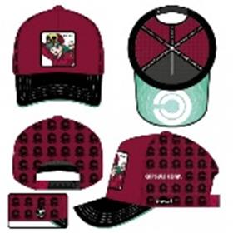 | Capslab | red | бордовый | 80% полиэстер - 20% хлопок | Текстиль, ткань | Унисекс | 12 |  |  |  |  |  |  |  |  |  |  |  |  |  | 12 | CN | TEXTISS S.A.S; Zone d.Activite de l.Etang, 26780 Chateauneuf Du Rhone, France | Китай | 0.1 | 0.15 | 1.2 | 1.8 | 1,352.00 ₽ | 16,224.00 ₽
88-277-16 | CL/DB2/1/GOK | Dragon Ball Goku | Бейсболки | Бейсболка с сеточкой | CAPSLAB-Dragon Ball | всесезон | 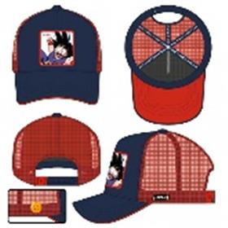 | Capslab | navy | темно-синий | 50% хлопок - 50% полиэстер | Текстиль, ткань | Унисекс | 18 |  |  |  |  |  |  |  |  |  |  |  |  |  | 18 | CN | TEXTISS S.A.S; Zone d.Activite de l.Etang, 26780 Chateauneuf Du Rhone, France | Китай | 0.1 | 0.15 | 1.8 | 2.7 | 1,352.00 ₽ | 24,336.00 ₽
88-278-19 | CL/DB2/1/GOK2 | Dragon Ball Goku | Бейсболки | Бейсболка с сеточкой | CAPSLAB-Dragon Ball | всесезон | 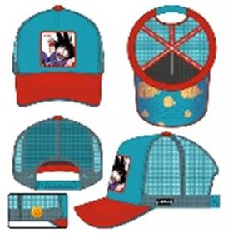 | Capslab | blue | голубой | 50% хлопок - 50% полиэстер | Текстиль, ткань | Унисекс | 18 |  |  |  |  |  |  |  |  |  |  |  |  |  | 18 | CN | TEXTISS S.A.S; Zone d.Activite de l.Etang, 26780 Chateauneuf Du Rhone, France | Китай | 0.1 | 0.15 | 1.8 | 2.7 | 1,352.00 ₽ | 24,336.00 ₽
88-279-14 | CL/DB2/1/KAM1 | Dragon Ball Kame | Бейсболки | Бейсболка с сеточкой | CAPSLAB-Dragon Ball | всесезон | 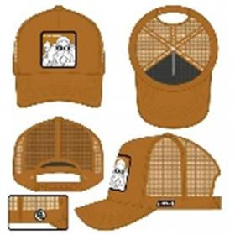 | Capslab | brown | коричневый | 50% хлопок - 50% полиэстер | Текстиль, ткань | Унисекс | 36 |  |  |  |  |  |  |  |  |  |  |  |  |  | 36 | CN | TEXTISS S.A.S; Zone d.Activite de l.Etang, 26780 Chateauneuf Du Rhone, France | Китай | 0.1 | 0.15 | 3.6 | 5.4 | 1,352.00 ₽ | 48,672.00 ₽
88-280-59 | CL/DB2/1/KRI | Dragon Ball Krillin | Бейсболки | Бейсболка с сеточкой | CAPSLAB-Dragon Ball | всесезон | 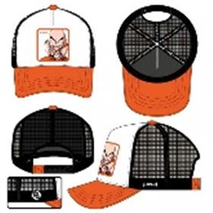 | Capslab | white | белый / оранжевый | 50% хлопок - 50% полиэстер | Текстиль, ткань | Унисекс | 6 |  |  |  |  |  |  |  |  |  |  |  |  |  | 6 | CN | TEXTISS S.A.S; Zone d.Activite de l.Etang, 26780 Chateauneuf Du Rhone, France | Китай | 0.1 | 0.15 | 0.6 | 0.9 | 1,352.00 ₽ | 8,112.00 ₽
88-281-09 | CL/DBZ/1/KAMC | Junior Dragon Ball Kame | Бейсболки | Бейсболка с сеточкой | CAPSLAB-Junior Dragon Ball | всесезон | 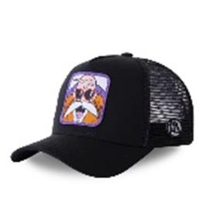 | Capslab | black | черный | 50% хлопок - 50% полиэстер | Текстиль, ткань | Унисекс | 36 |  |  |  |  |  |  |  |  |  |  |  |  |  | 36 | CN | TEXTISS S.A.S; Zone d.Activite de l.Etang, 26780 Chateauneuf Du Rhone, France | Китай | 0.1 | 0.15 | 3.6 | 5.4 | 1,352.00 ₽ | 48,672.00 ₽
88-282-48 | CL/DBZ2/1/KAM4 | Dragon Ball Kame | Бейсболки | Бейсболка с сеточкой | CAPSLAB-Dragon Ball | всесезон | 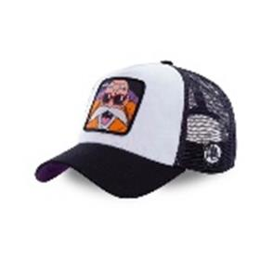 | Capslab | white | белый / черный | 50% хлопок - 50% полиэстер | Текстиль, ткань | Унисекс | 18 |  |  |  |  |  |  |  |  |  |  |  |  |  | 18 | CN | TEXTISS S.A.S; Zone d.Activite de l.Etang, 26780 Chateauneuf Du Rhone, France | Китай | 0.1 | 0.15 | 1.8 | 2.7 | 1,352.00 ₽ | 24,336.00 ₽
88-283-80 | CL/DBZ3/1/VEG3 | Dragon Ball Vegeta | Бейсболки | Бейсболка с сеточкой | CAPSLAB-Dragon Ball | всесезон | 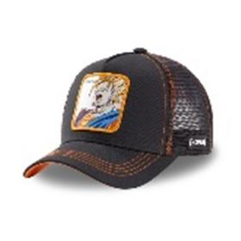 | Capslab | grey | серый | 50% хлопок - 50% полиэстер | Текстиль, ткань | Унисекс | 12 |  |  |  |  |  |  |  |  |  |  |  |  |  | 12 | CN | TEXTISS S.A.S; Zone d.Activite de l.Etang, 26780 Chateauneuf Du Rhone, France | Китай | 0.1 | 0.15 | 1.2 | 1.8 | 1,352.00 ₽ | 16,224.00 ₽
88-284-09 | CL/DBZ5/1/GOK2C | Dragon Ball Goku | Бейсболки | Бейсболка с сеточкой | CAPSLAB-Dragon Ball | всесезон | 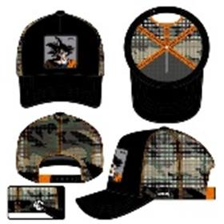 | Capslab | black | черный | 80% полиэстер - 20% хлопок | Текстиль, ткань | Унисекс | 18 |  |  |  |  |  |  |  |  |  |  |  |  |  | 18 | CN | TEXTISS S.A.S; Zone d.Activite de l.Etang, 26780 Chateauneuf Du Rhone, France | Китай | 0.1 | 0.15 | 1.8 | 2.7 | 1,352.00 ₽ | 24,336.00 ₽
88-285-00 | CL/DBZ5/1/GOK3C | Dragon Ball Goku | Бейсболки | Бейсболка с сеточкой | CAPSLAB-Dragon Ball | всесезон | 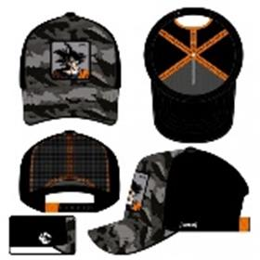 | Capslab | camo | камуфляж | 80% полиэстер - 20% хлопок | Текстиль, ткань | Унисекс | 18 |  |  |  |  |  |  |  |  |  |  |  |  |  | 18 | CN | TEXTISS S.A.S; Zone d.Activite de l.Etang, 26780 Chateauneuf Du Rhone, France | Китай | 0.1 | 0.15 | 1.8 | 2.7 | 1,352.00 ₽ | 24,336.00 ₽
88-286-00 | CL/DBZ5/1/GOKC | Dragon Ball Goku | Бейсболки | Бейсболка с сеточкой | CAPSLAB-Dragon Ball | всесезон | 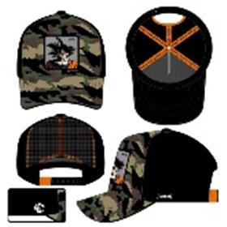 | Capslab | camo | камуфляж | 80% полиэстер - 20% хлопок | Текстиль, ткань | Унисекс | 18 |  |  |  |  |  |  |  |  |  |  |  |  |  | 18 | CN | TEXTISS S.A.S; Zone d.Activite de l.Etang, 26780 Chateauneuf Du Rhone, France | Китай | 0.1 | 0.15 | 1.8 | 2.7 | 1,352.00 ₽ | 24,336.00 ₽
88-287-09 | CL/DC/TAG/1/BAT | DC Comics Batman | Бейсболки | Бейсболка | CAPSLAB-DC Comics | всесезон | 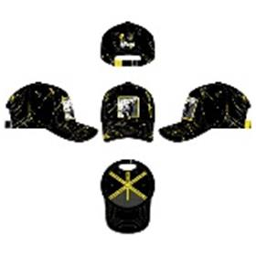 | Capslab | black | черный | 100% полиэстер | Текстиль, ткань | Унисекс | 54 |  |  |  |  |  |  |  |  |  |  |  |  |  | 54 | CN | TEXTISS S.A.S; Zone d.Activite de l.Etang, 26780 Chateauneuf Du Rhone, France | Китай | 0.1 | 0.15 | 5.4 | 8.1 | 1,352.00 ₽ | 73,008.00 ₽
88-288-09 | CL/DC/TAG/1/HAR | DC Comics Harley Queen | Бейсболки | Бейсболка | CAPSLAB-DC Comics | всесезон | 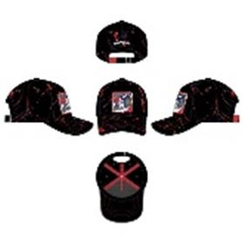 | Capslab | black | черный | 100% полиэстер | Текстиль, ткань | Унисекс | 54 |  |  |  |  |  |  |  |  |  |  |  |  |  | 54 | CN | TEXTISS S.A.S; Zone d.Activite de l.Etang, 26780 Chateauneuf Du Rhone, France | Китай | 0.1 | 0.15 | 5.4 | 8.1 | 1,352.00 ₽ | 73,008.00 ₽
88-289-09 | CL/DC/TAG/1/JOK | DC Comics Joker | Бейсболки | Бейсболка | CAPSLAB-DC Comics | всесезон | 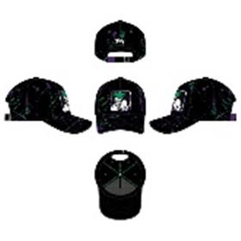 | Capslab | black | черный | 100% полиэстер | Текстиль, ткань | Унисекс | 54 |  |  |  |  |  |  |  |  |  |  |  |  |  | 54 | CN | TEXTISS S.A.S; Zone d.Activite de l.Etang, 26780 Chateauneuf Du Rhone, France | Китай | 0.1 | 0.15 | 5.4 | 8.1 | 1,352.00 ₽ | 73,008.00 ₽
88-290-09 | CL/DC2/1/MEM2 | DC Comics Batman and Robin | Бейсболки | Бейсболка с сеточкой | CAPSLAB-DC Comics | всесезон | 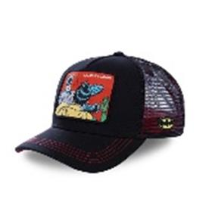 | Capslab | black | черный | 50% хлопок - 50% полиэстер | Текстиль, ткань | Унисекс | 48 |  |  |  |  |  |  |  |  |  |  |  |  |  | 48 | CN | TEXTISS S.A.S; Zone d.Activite de l.Etang, 26780 Chateauneuf Du Rhone, France | Китай | 0.1 | 0.15 | 4.8 | 7.2 | 1,352.00 ₽ | 64,896.00 ₽
88-291-78 | CL/DC2/1/VIN1 | Disney Mickey Mouse | Бейсболки | Бейсболка с сеточкой | CAPSLAB-Disney | всесезон | 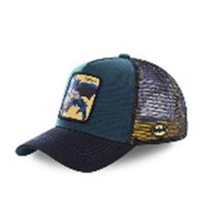 | Capslab | blue | синий / черный | 50% хлопок - 50% полиэстер | Текстиль, ткань | Унисекс | 30 |  |  |  |  |  |  |  |  |  |  |  |  |  | 30 | CN | TEXTISS S.A.S; Zone d.Activite de l.Etang, 26780 Chateauneuf Du Rhone, France | Китай | 0.1 | 0.15 | 3 | 4.5 | 1,352.00 ₽ | 40,560.00 ₽
88-292-09 | CL/DC3/1/CAS/JKR2 | DC Comics Joker | Бейсболки | Бейсболка с сеточкой | CAPSLAB-DC Comics | всесезон | 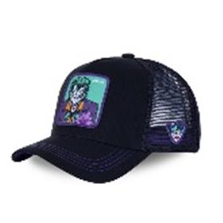 | Capslab | black | черный | 50% хлопок - 50% полиэстер | Текстиль, ткань | Унисекс | 102 |  |  |  |  |  |  |  |  |  |  |  |  |  | 102 | CN | TEXTISS S.A.S; Zone d.Activite de l.Etang, 26780 Chateauneuf Du Rhone, France | Китай | 0.1 | 0.15 | 10.2 | 15.3 | 1,352.00 ₽ | 137,904.00 ₽
88-293-09 | CL/DIS/1/DON2 | Disney Donald Duck | Бейсболки | Бейсболка с сеточкой | CAPSLAB-Disney | всесезон | 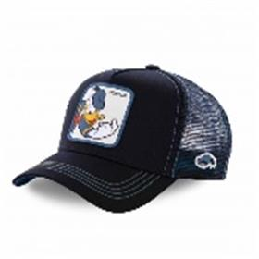 | Capslab | black | черный | 50% хлопок - 50% полиэстер | Текстиль, ткань | Унисекс | 120 |  |  |  |  |  |  |  |  |  |  |  |  |  | 120 | CN | TEXTISS S.A.S; Zone d.Activite de l.Etang, 26780 Chateauneuf Du Rhone, France | Китай | 0.1 | 0.15 | 12 | 18 | 1,352.00 ₽ | 162,240.00 ₽
88-294-38 | CL/DIS/1/DUC2 | Disney Donald Duck | Бейсболки | Бейсболка с сеточкой | CAPSLAB-Disney | всесезон | 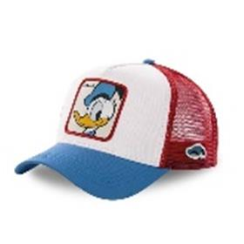 | Capslab | white | белый / синий | 50% хлопок - 50% полиэстер | Текстиль, ткань | Унисекс | 144 |  |  |  |  |  |  |  |  |  |  |  |  |  | 144 | CN | TEXTISS S.A.S; Zone d.Activite de l.Etang, 26780 Chateauneuf Du Rhone, France | Китай | 0.1 | 0.15 | 14.4 | 21.6 | 1,352.00 ₽ | 194,688.00 ₽
88-295-09 | CL/DIS/1/DUC3 | Disney Donald Duck | Бейсболки | Бейсболка | CAPSLAB-Disney | всесезон | 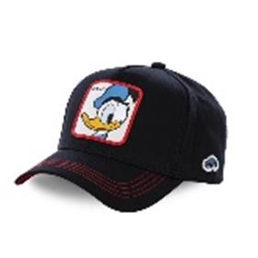 | Capslab | black | черный | 100% хлопок | Текстиль, ткань | Унисекс | 120 |  |  |  |  |  |  |  |  |  |  |  |  |  | 120 | CN | TEXTISS S.A.S; Zone d.Activite de l.Etang, 26780 Chateauneuf Du Rhone, France | Китай | 0.1 | 0.15 | 12 | 18 | 1,352.00 ₽ | 162,240.00 ₽
88-296-09 | CL/DIS/TAG/1/MIC3 | Disney Mickey Mouse | Бейсболки | Бейсболка | CAPSLAB-Disney | всесезон | 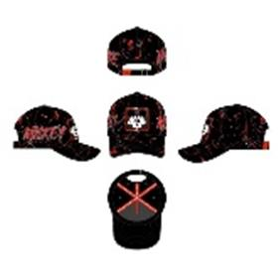 | Capslab | black | черный | 100% полиэстер | Текстиль, ткань | Унисекс | 42 |  |  |  |  |  |  |  |  |  |  |  |  |  | 42 | CN | TEXTISS S.A.S; Zone d.Activite de l.Etang, 26780 Chateauneuf Du Rhone, France | Китай | 0.1 | 0.15 | 4.2 | 6.3 | 1,352.00 ₽ | 56,784.00 ₽
88-297-09 | CL/DIS/TAG/1/MIC4 | Disney Mickey Mouse | Бейсболки | Бейсболка | CAPSLAB-Disney | всесезон | 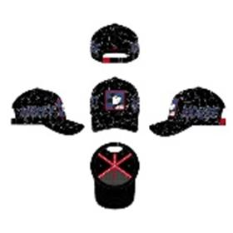 | Capslab | black | черный | 100% полиэстер | Текстиль, ткань | Унисекс | 42 |  |  |  |  |  |  |  |  |  |  |  |  |  | 42 | CN | TEXTISS S.A.S; Zone d.Activite de l.Etang, 26780 Chateauneuf Du Rhone, France | Китай | 0.1 | 0.15 | 4.2 | 6.3 | 1,352.00 ₽ | 56,784.00 ₽
88-298-09 | CL/DIS/TAG/1/SCR1 | Disney Scrooge McDuck | Бейсболки | Бейсболка | CAPSLAB-Disney | всесезон | 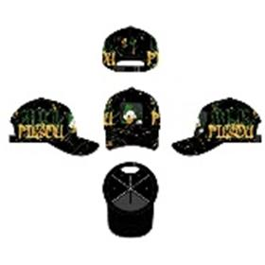 | Capslab | black | черный | 100% полиэстер | Текстиль, ткань | Унисекс | 60 |  |  |  |  |  |  |  |  |  |  |  |  |  | 60 | CN | TEXTISS S.A.S; Zone d.Activite de l.Etang, 26780 Chateauneuf Du Rhone, France | Китай | 0.1 | 0.15 | 6 | 9 | 1,352.00 ₽ | 81,120.00 ₽
88-299-09 | CL/DIS/TAG/1/SCR2 | Disney Scrooge McDuck | Бейсболки | Бейсболка с сеточкой | CAPSLAB-Disney | всесезон | 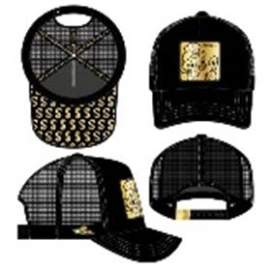 | Capslab | black | черный | 60% полиэстер - 40% хлопок | Текстиль, ткань | Унисекс | 120 |  |  |  |  |  |  |  |  |  |  |  |  |  | 120 | CN | TEXTISS S.A.S; Zone d.Activite de l.Etang, 26780 Chateauneuf Du Rhone, France | Китай | 0.1 | 0.15 | 12 | 18 | 1,352.00 ₽ | 162,240.00 ₽
88-300-09 | CL/DIS/TAG/1/SCR3 | Disney Scrooge McDuck | Бейсболки | Бейсболка с сеточкой | CAPSLAB-Disney | всесезон | 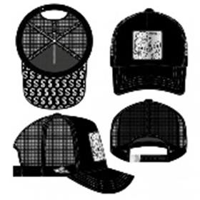 | Capslab | black | черный | 60% полиэстер - 40% хлопок | Текстиль, ткань | Унисекс | 96 |  |  |  |  |  |  |  |  |  |  |  |  |  | 96 | CN | TEXTISS S.A.S; Zone d.Activite de l.Etang, 26780 Chateauneuf Du Rhone, France | Китай | 0.1 | 0.15 | 9.6 | 14.4 | 1,352.00 ₽ | 129,792.00 ₽
88-301-09 | CL/DIS/TAG/1/WHI | Disney Snow White | Бейсболки | Бейсболка | CAPSLAB-Disney | всесезон | 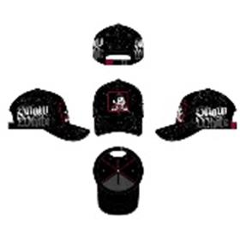 | Capslab | black | черный | 100% полиэстер | Текстиль, ткань | Унисекс | 60 |  |  |  |  |  |  |  |  |  |  |  |  |  | 60 | CN | TEXTISS S.A.S; Zone d.Activite de l.Etang, 26780 Chateauneuf Du Rhone, France | Китай | 0.1 | 0.15 | 6 | 9 | 1,352.00 ₽ | 81,120.00 ₽
88-302-09 | CL/LOO/1/SAM1 | Looney Tunes Yosemite Sam | Бейсболки | Бейсболка с сеточкой | CAPSLAB-Looney Tunes | всесезон | 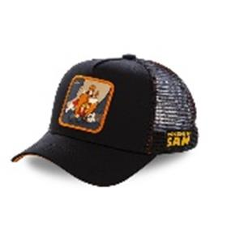 | Capslab | black | черный | 50% хлопок - 50% полиэстер | Текстиль, ткань | Унисекс | 84 |  |  |  |  |  |  |  |  |  |  |  |  |  | 84 | CN | TEXTISS S.A.S; Zone d.Activite de l.Etang, 26780 Chateauneuf Du Rhone, France | Китай | 0.1 | 0.15 | 8.4 | 12.6 | 1,352.00 ₽ | 113,568.00 ₽
88-303-66 | CL/LOO2/1/TVG1 | Looney Tunes Tweety Pie | Бейсболки | Бейсболка с сеточкой | CAPSLAB-Looney Tunes | всесезон | 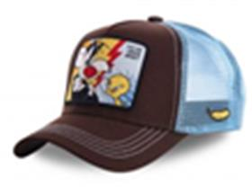 | Capslab | brown | коричневый / голубой | 50% хлопок - 50% полиэстер | Текстиль, ткань | Унисекс | 30 |  |  |  |  |  |  |  |  |  |  |  |  |  | 30 | CN | TEXTISS S.A.S; Zone d.Activite de l.Etang, 26780 Chateauneuf Du Rhone, France | Китай | 0.1 | 0.15 | 3 | 4.5 | 1,352.00 ₽ | 40,560.00 ₽
88-304-72 | CL/LOO3/1/DAF1 | Looney Tunes Daffy Duck | Бейсболки | Бейсболка с сеточкой | CAPSLAB-Looney Tunes | всесезон | 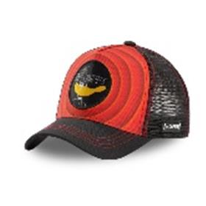 | Capslab | red | красный / черный | 60% полиэстер - 40% хлопок | Текстиль, ткань | Унисекс | 48 |  |  |  |  |  |  |  |  |  |  |  |  |  | 48 | CN | TEXTISS S.A.S; Zone d.Activite de l.Etang, 26780 Chateauneuf Du Rhone, France | Китай | 0.1 | 0.15 | 4.8 | 7.2 | 1,352.00 ₽ | 64,896.00 ₽
88-305-09 | CL/LOO5/1/BUN1 | Looney Tunes Bugs Bunny | Бейсболки | Бейсболка с сеточкой | CAPSLAB-Looney Tunes | всесезон | 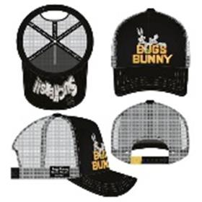 | Capslab | black | черный | 60% полиэстер - 40% хлопок | Текстиль, ткань | Унисекс | 144 |  |  |  |  |  |  |  |  |  |  |  |  |  | 144 | CN | TEXTISS S.A.S; Zone d.Activite de l.Etang, 26780 Chateauneuf Du Rhone, France | Китай | 0.1 | 0.15 | 14.4 | 21.6 | 1,352.00 ₽ | 194,688.00 ₽
88-306-09 | CL/LOO5/1/BUN2 | Looney Tunes Bugs Bunny | Бейсболки | Бейсболка с сеточкой | CAPSLAB-Looney Tunes | всесезон | 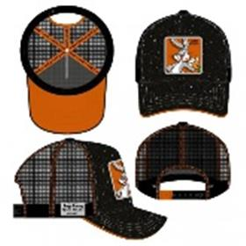 | Capslab | black | черный | 50% хлопок - 50% полиэстер | Текстиль, ткань | Унисекс | 96 |  |  |  |  |  |  |  |  |  |  |  |  |  | 96 | CN | TEXTISS S.A.S; Zone d.Activite de l.Etang, 26780 Chateauneuf Du Rhone, France | Китай | 0.1 | 0.15 | 9.6 | 14.4 | 1,352.00 ₽ | 129,792.00 ₽
88-307-12 | CL/LOO5/1/COY1 | Looney Tunes Wile E. Coyote | Бейсболки | Бейсболка с сеточкой | CAPSLAB-Looney Tunes | всесезон | 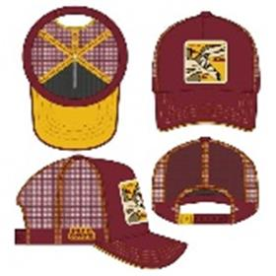 | Capslab | red | бордовый | 50% хлопок - 50% полиэстер | Текстиль, ткань | Унисекс | 108 |  |  |  |  |  |  |  |  |  |  |  |  |  | 108 | CN | TEXTISS S.A.S; Zone d.Activite de l.Etang, 26780 Chateauneuf Du Rhone, France | Китай | 0.1 | 0.15 | 10.8 | 16.2 | 1,352.00 ₽ | 146,016.00 ₽
88-308-09 | CL/LOO5/1/COY2 | Looney Tunes Wile E. Coyote | Бейсболки | Бейсболка с сеточкой | CAPSLAB-Looney Tunes | всесезон | 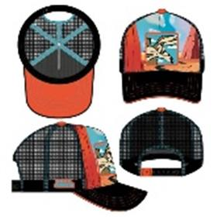 | Capslab | black | черный | 80% полиэстер - 20% хлопок | Текстиль, ткань | Унисекс | 96 |  |  |  |  |  |  |  |  |  |  |  |  |  | 96 | CN | TEXTISS S.A.S; Zone d.Activite de l.Etang, 26780 Chateauneuf Du Rhone, France | Китай | 0.1 | 0.15 | 9.6 | 14.4 | 1,352.00 ₽ | 129,792.00 ₽
88-309-45 | CL/LOO5/1/DAF1 | Looney Tunes Daffy Duck | Бейсболки | Бейсболка с сеточкой | CAPSLAB-Looney Tunes | всесезон | 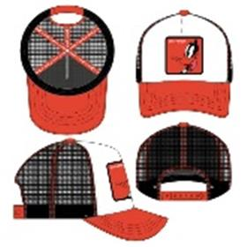 | Capslab | white | белый / красный | 50% хлопок - 50% полиэстер | Текстиль, ткань | Унисекс | 48 |  |  |  |  |  |  |  |  |  |  |  |  |  | 48 | CN | TEXTISS S.A.S; Zone d.Activite de l.Etang, 26780 Chateauneuf Du Rhone, France | Китай | 0.1 | 0.15 | 4.8 | 7.2 | 1,352.00 ₽ | 64,896.00 ₽
88-310-16 | CL/LOO5/1/DAF2 | Looney Tunes Daffy Duck | Бейсболки | Бейсболка с сеточкой | CAPSLAB-Looney Tunes | всесезон | 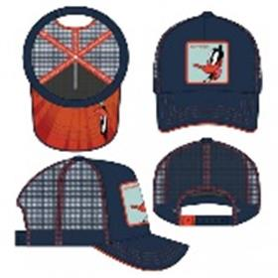 | Capslab | navy | темно-синий | 60% полиэстер - 40% хлопок | Текстиль, ткань | Унисекс | 84 |  |  |  |  |  |  |  |  |  |  |  |  |  | 84 | CN | TEXTISS S.A.S; Zone d.Activite de l.Etang, 26780 Chateauneuf Du Rhone, France | Китай | 0.1 | 0.15 | 8.4 | 12.6 | 1,352.00 ₽ | 113,568.00 ₽
88-311-80 | CL/LOO5/1/TAZ1 | Looney Tunes Taz | Бейсболки | Бейсболка с сеточкой | CAPSLAB-Looney Tunes | всесезон | 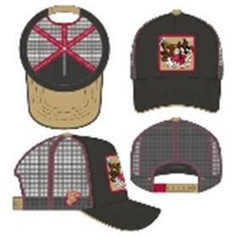 | Capslab | grey | серый | 50% хлопок - 50% полиэстер | Текстиль, ткань | Унисекс | 84 |  |  |  |  |  |  |  |  |  |  |  |  |  | 84 | CN | TEXTISS S.A.S; Zone d.Activite de l.Etang, 26780 Chateauneuf Du Rhone, France | Китай | 0.1 | 0.15 | 8.4 | 12.6 | 1,352.00 ₽ | 113,568.00 ₽
88-312-09 | CL/MAR/TAG/1/DEA | Marvel Deadpool | Бейсболки | Бейсболка | CAPSLAB-Marvel | всесезон | 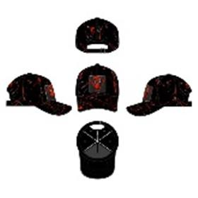 | Capslab | black | черный | 100% полиэстер | Текстиль, ткань | Унисекс | 156 |  |  |  |  |  |  |  |  |  |  |  |  |  | 156 | CN | TEXTISS S.A.S; Zone d.Activite de l.Etang, 26780 Chateauneuf Du Rhone, France | Китай | 0.1 | 0.15 | 15.6 | 23.4 | 1,352.00 ₽ | 210,912.00 ₽
88-313-48 | CL/MAR3/1/HUL1 | Marvel Hulk | Бейсболки | Бейсболка с сеточкой | CAPSLAB-Marvel | всесезон | 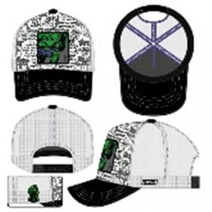 | Capslab | white | белый / черный | 80% полиэстер - 20% хлопок | Текстиль, ткань | Унисекс | 144 |  |  |  |  |  |  |  |  |  |  |  |  |  | 144 | CN | TEXTISS S.A.S; Zone d.Activite de l.Etang, 26780 Chateauneuf Du Rhone, France | Китай | 0.1 | 0.15 | 14.4 | 21.6 | 1,352.00 ₽ | 194,688.00 ₽
88-314-80 | CL/MAR3/1/HUL2 | Marvel Hulk | Бейсболки | Бейсболка с сеточкой | CAPSLAB-Marvel | всесезон | 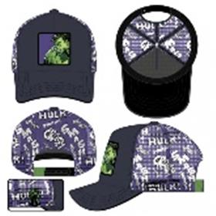 | Capslab | grey | серый | 50% хлопок - 50% полиэстер | Текстиль, ткань | Унисекс | 144 |  |  |  |  |  |  |  |  |  |  |  |  |  | 144 | CN | TEXTISS S.A.S; Zone d.Activite de l.Etang, 26780 Chateauneuf Du Rhone, France | Китай | 0.1 | 0.15 | 14.4 | 21.6 | 1,352.00 ₽ | 194,688.00 ₽
88-315-09 | CL/MAR3/1/PAN1 | Marvel Black Panther | Бейсболки | Бейсболка с сеточкой | CAPSLAB-Marvel | всесезон | 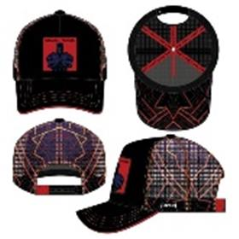 | Capslab | black | черный | 50% хлопок - 50% полиэстер | Текстиль, ткань | Унисекс | 72 |  |  |  |  |  |  |  |  |  |  |  |  |  | 72 | CN | TEXTISS S.A.S; Zone d.Activite de l.Etang, 26780 Chateauneuf Du Rhone, France | Китай | 0.1 | 0.15 | 7.2 | 10.8 | 1,352.00 ₽ | 97,344.00 ₽
88-316-72 | CL/MAR3/1/VEN1 | Marvel Venom | Бейсболки | Бейсболка с сеточкой | CAPSLAB-Marvel | всесезон | 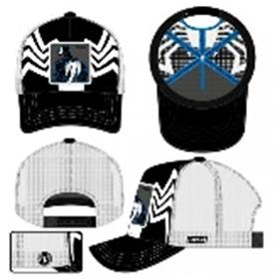 | Capslab | black | черный / белый | 50% хлопок - 50% полиэстер | Текстиль, ткань | Унисекс | 120 |  |  |  |  |  |  |  |  |  |  |  |  |  | 120 | CN | TEXTISS S.A.S; Zone d.Activite de l.Etang, 26780 Chateauneuf Du Rhone, France | Китай | 0.1 | 0.15 | 12 | 18 | 1,352.00 ₽ | 162,240.00 ₽
88-317-72 | CL/MAR3/1/VEN2 | Marvel Venom | Бейсболки | Бейсболка с сеточкой | CAPSLAB-Marvel | всесезон | 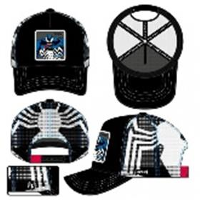 | Capslab | black | черный / белый | 50% хлопок - 50% полиэстер | Текстиль, ткань | Унисекс | 120 |  |  |  |  |  |  |  |  |  |  |  |  |  | 120 | CN | TEXTISS S.A.S; Zone d.Activite de l.Etang, 26780 Chateauneuf Du Rhone, France | Китай | 0.1 | 0.15 | 12 | 18 | 1,352.00 ₽ | 162,240.00 ₽
88-318-72 | CL/MAR4/1/DEA1 | Marvel Deadpool | Бейсболки | Бейсболка с сеточкой | CAPSLAB-Marvel | всесезон | 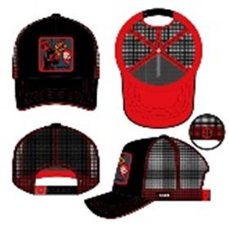 | Capslab | black | черный / красный | 50% хлопок - 50% полиэстер | Текстиль, ткань | Унисекс | 240 |  |  |  |  |  |  |  |  |  |  |  |  |  | 240 | CN | TEXTISS S.A.S; Zone d.Activite de l.Etang, 26780 Chateauneuf Du Rhone, France | Китай | 0.1 | 0.15 | 24 | 36 | 1,352.00 ₽ | 324,480.00 ₽
88-319-47 | CL/MAR4/1/DEA2 | Marvel Deadpool | Бейсболки | Бейсболка с сеточкой | CAPSLAB-Marvel | всесезон | 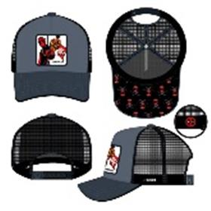 | Capslab | black | серый / черный | 60% полиэстер - 40% хлопок | Текстиль, ткань | Унисекс | 144 |  |  |  |  |  |  |  |  |  |  |  |  |  | 144 | CN | TEXTISS S.A.S; Zone d.Activite de l.Etang, 26780 Chateauneuf Du Rhone, France | Китай | 0.1 | 0.15 | 14.4 | 21.6 | 1,352.00 ₽ | 194,688.00 ₽
88-320-72 | CL/MAR4/1/DEA3 | Marvel Deadpool | Бейсболки | Бейсболка с сеточкой | CAPSLAB-Marvel | всесезон | 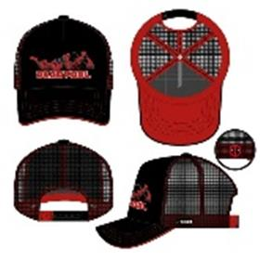 | Capslab | black | черный / красный | 50% хлопок - 50% полиэстер | Текстиль, ткань | Унисекс | 144 |  |  |  |  |  |  |  |  |  |  |  |  |  | 144 | CN | TEXTISS S.A.S; Zone d.Activite de l.Etang, 26780 Chateauneuf Du Rhone, France | Китай | 0.1 | 0.15 | 14.4 | 21.6 | 1,352.00 ₽ | 194,688.00 ₽
88-321-78 | CL/MAR4/1/WOL1 | Marvel Wolverine | Бейсболки | Бейсболка с сеточкой | CAPSLAB-Marvel | всесезон | 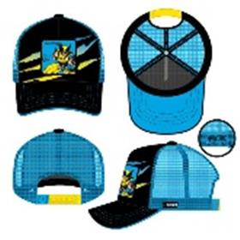 | Capslab | black | черный / синий | 50% хлопок - 50% полиэстер | Текстиль, ткань | Унисекс | 96 |  |  |  |  |  |  |  |  |  |  |  |  |  | 96 | CN | TEXTISS S.A.S; Zone d.Activite de l.Etang, 26780 Chateauneuf Du Rhone, France | Китай | 0.1 | 0.15 | 9.6 | 14.4 | 1,352.00 ₽ | 129,792.00 ₽
88-322-00 | CL/MAR4/1/WOL2 | Marvel Wolverine | Бейсболки | Бейсболка с сеточкой | CAPSLAB-Marvel | всесезон | 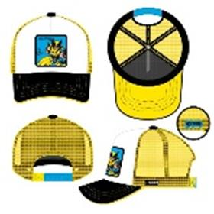 | Capslab | white | белый / желтый | 50% хлопок - 50% полиэстер | Текстиль, ткань | Унисекс | 72 |  |  |  |  |  |  |  |  |  |  |  |  |  | 72 | CN | TEXTISS S.A.S; Zone d.Activite de l.Etang, 26780 Chateauneuf Du Rhone, France | Китай | 0.1 | 0.15 | 7.2 | 10.8 | 1,352.00 ₽ | 97,344.00 ₽
88-323-09 | CL/NS/1/BAN | Naruto Symbol Ninja Village | Бейсболки | Бейсболка с сеточкой | CAPSLAB-Naruto | всесезон | 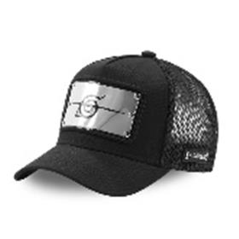 | Capslab | black | черный | 50% хлопок - 50% полиэстер | Текстиль, ткань | Унисекс | 30 |  |  |  |  |  |  |  |  |  |  |  |  |  | 30 | CN | TEXTISS S.A.S; Zone d.Activite de l.Etang, 26780 Chateauneuf Du Rhone, France | Китай | 0.1 | 0.15 | 3 | 4.5 | 1,352.00 ₽ | 40,560.00 ₽
88-324-09 | CL/NS/1/KAK2 | Naruto Kakashi | Бейсболки | Бейсболка с сеточкой | CAPSLAB-Naruto | всесезон |  | Capslab | black | черный | 50% хлопок - 50% полиэстер | Текстиль, ткань | Унисекс | 18 |  |  |  |  |  |  |  |  |  |  |  |  |  | 18 | CN | TEXTISS S.A.S; Zone d.Activite de l.Etang, 26780 Chateauneuf Du Rhone, France | Китай | 0.1 | 0.15 | 1.8 | 2.7 | 1,352.00 ₽ | 24,336.00 ₽
88-325-09 | CL/NS/1/NAR2 | Naruto Naruto | Бейсболки | Бейсболка с сеточкой | CAPSLAB-Naruto | всесезон |  | Capslab | black | черный | 50% хлопок - 50% полиэстер | Текстиль, ткань | Унисекс | 24 |  |  |  |  |  |  |  |  |  |  |  |  |  | 24 | CN | TEXTISS S.A.S; Zone d.Activite de l.Etang, 26780 Chateauneuf Du Rhone, France | Китай | 0.1 | 0.15 | 2.4 | 3.6 | 1,352.00 ₽ | 32,448.00 ₽
88-326-09 | CL/OP/TAG/1/LOG1 | One Piece Skull | Бейсболки | Бейсболка | CAPSLAB-One Piece | всесезон |  | Capslab | black | черный | 100% полиэстер | Текстиль, ткань | Унисекс | 48 |  |  |  |  |  |  |  |  |  |  |  |  |  | 48 | CN | TEXTISS S.A.S; Zone d.Activite de l.Etang, 26780 Chateauneuf Du Rhone, France | Китай | 0.1 | 0.15 | 4.8 | 7.2 | 1,352.00 ₽ | 64,896.00 ₽
88-327-09 | CL/OP/TAG/1/LOG2 | One Piece Skull | Бейсболки | Бейсболка | CAPSLAB-One Piece | всесезон |  | Capslab | black | черный | 100% полиэстер | Текстиль, ткань | Унисекс | 24 |  |  |  |  |  |  |  |  |  |  |  |  |  | 24 | CN | TEXTISS S.A.S; Zone d.Activite de l.Etang, 26780 Chateauneuf Du Rhone, France | Китай | 0.1 | 0.15 | 2.4 | 3.6 | 1,352.00 ₽ | 32,448.00 ₽
88-328-08 | CL/OP1/1/LUF1 | One Piece Luffy | Бейсболки | Бейсболка с сеточкой | CAPSLAB-One Piece | всесезон |  | Capslab | grey | серый / красный | 80% полиэстер - 20% хлопок | Текстиль, ткань | Унисекс | 12 |  |  |  |  |  |  |  |  |  |  |  |  |  | 12 | CN | TEXTISS S.A.S; Zone d.Activite de l.Etang, 26780 Chateauneuf Du Rhone, France | Китай | 0.1 | 0.15 | 1.2 | 1.8 | 1,352.00 ₽ | 16,224.00 ₽
88-329-09 | CL/OP1/1/LUF2 | One Piece Luffy | Бейсболки | Бейсболка с сеточкой | CAPSLAB-One Piece | всесезон |  | Capslab | black | черный | 50% хлопок - 50% полиэстер | Текстиль, ткань | Унисекс | 18 |  |  |  |  |  |  |  |  |  |  |  |  |  | 18 | CN | TEXTISS S.A.S; Zone d.Activite de l.Etang, 26780 Chateauneuf Du Rhone, France | Китай | 0.1 | 0.15 | 1.8 | 2.7 | 1,352.00 ₽ | 24,336.00 ₽
88-330-80 | CL/OP1/1/SKU1 | One Piece Skull | Бейсболки | Бейсболка с сеточкой | CAPSLAB-One Piece | всесезон |  | Capslab | grey | серый | 50% хлопок - 50% полиэстер | Текстиль, ткань | Унисекс | 48 |  |  |  |  |  |  |  |  |  |  |  |  |  | 48 | CN | TEXTISS S.A.S; Zone d.Activite de l.Etang, 26780 Chateauneuf Du Rhone, France | Китай | 0.1 | 0.15 | 4.8 | 7.2 | 1,352.00 ₽ | 64,896.00 ₽
88-331-09 | CL/OP1/1/SKU2 | One Piece Skull | Бейсболки | Бейсболка с сеточкой | CAPSLAB-One Piece | всесезон |  | Capslab | black | черный | 50% хлопок - 50% полиэстер | Текстиль, ткань | Унисекс | 60 |  |  |  |  |  |  |  |  |  |  |  |  |  | 60 | CN | TEXTISS S.A.S; Zone d.Activite de l.Etang, 26780 Chateauneuf Du Rhone, France | Китай | 0.1 | 0.15 | 6 | 9 | 1,352.00 ₽ | 81,120.00 ₽
88-332-47 | CL/OP1/1/ZOR1 | One Piece Roronoa Zoro | Бейсболки | Бейсболка с сеточкой | CAPSLAB-One Piece | всесезон |  | Capslab | grey | серый / черный | 50% хлопок - 50% полиэстер | Текстиль, ткань | Унисекс | 12 |  |  |  |  |  |  |  |  |  |  |  |  |  | 12 | CN | TEXTISS S.A.S; Zone d.Activite de l.Etang, 26780 Chateauneuf Du Rhone, France | Китай | 0.1 | 0.15 | 1.2 | 1.8 | 1,352.00 ₽ | 16,224.00 ₽
88-333-09 | CL/OP1/1/ZOR2 | One Piece Roronoa Zoro | Бейсболки | Бейсболка с сеточкой | CAPSLAB-One Piece | всесезон |  | Capslab | black | черный | 50% хлопок - 50% полиэстер | Текстиль, ткань | Унисекс | 12 |  |  |  |  |  |  |  |  |  |  |  |  |  | 12 | CN | TEXTISS S.A.S; Zone d.Activite de l.Etang, 26780 Chateauneuf Du Rhone, France | Китай | 0.1 | 0.15 | 1.2 | 1.8 | 1,352.00 ₽ | 16,224.00 ₽
88-334-16 | CL/PEA/1/SAM | Looney Tunes Yosemite Sam | Бейсболки | Бейсболка с сеточкой | CAPSLAB-Looney Tunes | всесезон |  | Capslab | navy | темно-синий | 50% хлопок - 50% полиэстер | Текстиль, ткань | Унисекс | 48 |  |  |  |  |  |  |  |  |  |  |  |  |  | 48 | CN | TEXTISS S.A.S; Zone d.Activite de l.Etang, 26780 Chateauneuf Du Rhone, France | Китай | 0.1 | 0.15 | 4.8 | 7.2 | 1,352.00 ₽ | 64,896.00 ₽
88-335-80 | CL/PEA2/1/PEA1 | Peanuts Snoopy | Бейсболки | Бейсболка с сеточкой | CAPSLAB-Peanuts | всесезон |  | Capslab | grey | серый | 50% хлопок - 50% полиэстер | Текстиль, ткань | Унисекс | 60 |  |  |  |  |  |  |  |  |  |  |  |  |  | 60 | CN | TEXTISS S.A.S; Zone d.Activite de l.Etang, 26780 Chateauneuf Du Rhone, France | Китай | 0.1 | 0.15 | 6 | 9 | 1,352.00 ₽ | 81,120.00 ₽
88-336-09 | CL/PKM/TAG/1/ELE1 | Pokemon Pikachu | Бейсболки | Бейсболка | CAPSLAB-Pokemon | всесезон |  | Capslab | black | черный | 100% полиэстер | Текстиль, ткань | Унисекс | 12 |  |  |  |  |  |  |  |  |  |  |  |  |  | 12 | CN | TEXTISS S.A.S; Zone d.Activite de l.Etang, 26780 Chateauneuf Du Rhone, France | Китай | 0.1 | 0.15 | 1.2 | 1.8 | 1,352.00 ₽ | 16,224.00 ₽
88-337-09 | CL/PKM3/1/ELE1 | Pokemon Pikachu | Бейсболки | Бейсболка с сеточкой | CAPSLAB-Pokemon | всесезон |  | Capslab | black | черный | 50% хлопок - 50% полиэстер | Текстиль, ткань | Унисекс | 24 |  |  |  |  |  |  |  |  |  |  |  |  |  | 24 | CN | TEXTISS S.A.S; Zone d.Activite de l.Etang, 26780 Chateauneuf Du Rhone, France | Китай | 0.1 | 0.15 | 2.4 | 3.6 | 1,352.00 ₽ | 32,448.00 ₽
88-338-48 | CL/PKM3/1/ELE2 | Pokemon Pikachu | Бейсболки | Бейсболка с сеточкой | CAPSLAB-Pokemon | всесезон |  | Capslab | white | белый / черный | 50% хлопок - 50% полиэстер | Текстиль, ткань | Унисекс | 24 |  |  |  |  |  |  |  |  |  |  |  |  |  | 24 | CN | TEXTISS S.A.S; Zone d.Activite de l.Etang, 26780 Chateauneuf Du Rhone, France | Китай | 0.1 | 0.15 | 2.4 | 3.6 | 1,352.00 ₽ | 32,448.00 ₽
88-339-09 | CL/REM/TAG/1/RIC | Rick and Morty Street | Бейсболки | Бейсболка | CAPSLAB-Rick and Morty | всесезон |  | Capslab | black | черный | 100% полиэстер | Текстиль, ткань | Унисекс | 12 |  |  |  |  |  |  |  |  |  |  |  |  |  | 12 | CN | TEXTISS S.A.S; Zone d.Activite de l.Etang, 26780 Chateauneuf Du Rhone, France | Китай | 0.1 | 0.15 | 1.2 | 1.8 | 1,352.00 ₽ | 16,224.00 ₽
88-340-01 | CL/TAJ1/1/JER1 | Tom and Jerry Jerry | Бейсболки | Бейсболка с сеточкой | CAPSLAB-Tom and Jerry | всесезон |  | Capslab | blue | бирюзовый | 50% хлопок - 50% полиэстер | Текстиль, ткань | Унисекс | 144 |  |  |  |  |  |  |  |  |  |  |  |  |  | 144 | CN | TEXTISS S.A.S; Zone d.Activite de l.Etang, 26780 Chateauneuf Du Rhone, France | Китай | 0.1 | 0.15 | 14.4 | 21.6 | 1,352.00 ₽ | 194,688.00 ₽
88-341-80 | CL/TAJ1/1/JER2 | Tom and Jerry Jerry | Бейсболки | Бейсболка с сеточкой | CAPSLAB-Tom and Jerry | всесезон |  | Capslab | grey | серый | 50% хлопок - 50% полиэстер | Текстиль, ткань | Унисекс | 168 |  |  |  |  |  |  |  |  |  |  |  |  |  | 168 | CN | TEXTISS S.A.S; Zone d.Activite de l.Etang, 26780 Chateauneuf Du Rhone, France | Китай | 0.1 | 0.15 | 16.8 | 25.2 | 1,352.00 ₽ | 227,136.00 ₽
88-342-16 | CL/TAJ1/1/TAJ1 | Tom and Jerry Tom and Jerry | Бейсболки | Бейсболка с сеточкой | CAPSLAB-Tom and Jerry | всесезон |  | Capslab | navy | темно-синий | 50% хлопок - 50% полиэстер | Текстиль, ткань | Унисекс | 12 |  |  |  |  |  |  |  |  |  |  |  |  |  | 12 | CN | TEXTISS S.A.S; Zone d.Activite de l.Etang, 26780 Chateauneuf Du Rhone, France | Китай | 0.1 | 0.15 | 1.2 | 1.8 | 1,352.00 ₽ | 16,224.00 ₽
88-343-00 | CL/TAJ1/1/TOM1 | Tom and Jerry Tom | Бейсболки | Бейсболка с сеточкой | CAPSLAB-Tom and Jerry | всесезон |  | Capslab | black | черный / бежевый | 50% хлопок - 50% полиэстер | Текстиль, ткань | Унисекс | 12 |  |  |  |  |  |  |  |  |  |  |  |  |  | 12 | CN | TEXTISS S.A.S; Zone d.Activite de l.Etang, 26780 Chateauneuf Du Rhone, France | Китай | 0.1 | 0.15 | 1.2 | 1.8 | 1,352.00 ₽ | 16,224.00 ₽
88-344-72 | CL/TAJ1/1/TOM2 | Tom and Jerry Tom | Бейсболки | Бейсболка с сеточкой | CAPSLAB-Tom and Jerry | всесезон |  | Capslab | black | черный / красный | 80% полиэстер - 20% хлопок | Текстиль, ткань | Унисекс | 96 |  |  |  |  |  |  |  |  |  |  |  |  |  | 96 | CN | TEXTISS S.A.S; Zone d.Activite de l.Etang, 26780 Chateauneuf Du Rhone, France | Китай | 0.1 | 0.15 | 9.6 | 14.4 | 1,352.00 ₽ | 129,792.00 ₽
88-028-46 | CL/DB1/1/HOU2 | Dragon Ball Kame House | Бейсболки | Бейсболка с сеточкой | CAPSLAB-Dragon Ball | всесезон |  | Capslab | white | белый / голубой | 50% хлопок - 50% полиэстер | Текстиль, ткань | Унисекс | 24 |  |  |  |  |  |  |  |  |  |  |  |  |  | 24 | CN | TEXTISS S.A.S; Zone d.Activite de l.Etang, 26780 Chateauneuf Du Rhone, France | Китай | 0.1 | 0.15 | 2.4 | 3.6 | 1,352.00 ₽ | 32,448.00 ₽
88-029-19 | CL/DB1/1/HOU3 | Dragon Ball Kame House | Бейсболки | Бейсболка с сеточкой | CAPSLAB-Dragon Ball | всесезон |  | Capslab | blue | голубой | 50% хлопок - 50% полиэстер | Текстиль, ткань | Унисекс | 24 |  |  |  |  |  |  |  |  |  |  |  |  |  | 24 | CN | TEXTISS S.A.S; Zone d.Activite de l.Etang, 26780 Chateauneuf Du Rhone, France | Китай | 0.1 | 0.15 | 2.4 | 3.6 | 1,352.00 ₽ | 32,448.00 ₽
88-057-09 | CL/DBZ/3/KAMC | Junior Dragon Ball Kame | Бейсболки | Бейсболка с сеточкой | CAPSLAB-Dragon Ball | всесезон |  | Capslab | black | черный | 50% хлопок - 50% полиэстер | Текстиль, ткань | Детские | 12 |  |  |  |  |  |  |  |  |  |  |  |  |  | 12 | CN | TEXTISS S.A.S; Zone d.Activite de l.Etang, 26780 Chateauneuf Du Rhone, France | Китай | 0.1 | 0.15 | 1.2 | 1.8 | 1,352.00 ₽ | 16,224.00 ₽
88-061-09 | CL/DBZ/TAG/1/GOK | Dragon Ball Goku | Бейсболки | Бейсболка | CAPSLAB-Dragon Ball | всесезон |  | Capslab | black | черный | 100% полиэстер | Текстиль, ткань | Унисекс | 12 |  |  |  |  |  |  |  |  |  |  |  |  |  | 12 | CN | TEXTISS S.A.S; Zone d.Activite de l.Etang, 26780 Chateauneuf Du Rhone, France | Китай | 0.1 | 0.15 | 1.2 | 1.8 | 1,352.00 ₽ | 16,224.00 ₽
88-062-09 | CL/DBZ/TAG/1/KAM | Dragon Ball Kame | Бейсболки | Бейсболка | CAPSLAB-Dragon Ball | всесезон |  | Capslab | black | черный | 100% полиэстер | Текстиль, ткань | Унисекс | 6 |  |  |  |  |  |  |  |  |  |  |  |  |  | 6 | CN | TEXTISS S.A.S; Zone d.Activite de l.Etang, 26780 Chateauneuf Du Rhone, France | Китай | 0.1 | 0.15 | 0.6 | 0.9 | 1,352.00 ₽ | 8,112.00 ₽
88-071-17 | CL/DBZ2/1/KAM7 | Dragon Ball Kame | Бейсболки | Бейсболка с сеточкой | CAPSLAB-Dragon Ball | всесезон |  | Capslab | white | белый / бордовый | 50% хлопок - 50% полиэстер | Текстиль, ткань | Унисекс | 6 |  |  |  |  |  |  |  |  |  |  |  |  |  | 6 | CN | TEXTISS S.A.S; Zone d.Activite de l.Etang, 26780 Chateauneuf Du Rhone, France | Китай | 0.1 | 0.15 | 0.6 | 0.9 | 1,352.00 ₽ | 8,112.00 ₽
88-077-26 | CL/DBZ2/1/TRK1 | Dragon Ball Trunks | Бейсболки | Бейсболка с сеточкой | CAPSLAB-Dragon Ball | всесезон |  | Capslab | blue | серо-синий | 50% хлопок - 50% полиэстер | Текстиль, ткань | Унисекс | 6 |  |  |  |  |  |  |  |  |  |  |  |  |  | 6 | CN | TEXTISS S.A.S; Zone d.Activite de l.Etang, 26780 Chateauneuf Du Rhone, France | Китай | 0.1 | 0.15 | 0.6 | 0.9 | 1,352.00 ₽ | 8,112.00 ₽
88-110-03 | CL/DBZ3/1/RON1 | Dragon Ball Shenron | Бейсболки | Бейсболка с сеточкой | CAPSLAB-Dragon Ball | всесезон |  | Capslab | khaki | оливковый | 50% хлопок - 50% полиэстер | Текстиль, ткань | Унисекс | 12 |  |  |  |  |  |  |  |  |  |  |  |  |  | 12 | CN | TEXTISS S.A.S; Zone d.Activite de l.Etang, 26780 Chateauneuf Du Rhone, France | Китай | 0.1 | 0.15 | 1.2 | 1.8 | 1,352.00 ₽ | 16,224.00 ₽
88-107-09 | CL/DBZ5/1/GOK/F | Dragon Ball Goku | Бейсболки | Бейсболка | CAPSLAB-Dragon Ball | всесезон |  | Capslab | black | черный | 100% хлопок | Текстиль, ткань | Унисекс | 18 |  |  |  |  |  |  |  |  |  |  |  |  |  | 18 | CN | TEXTISS S.A.S; Zone d.Activite de l.Etang, 26780 Chateauneuf Du Rhone, France | Китай | 0.1 | 0.15 | 1.8 | 2.7 | 1,352.00 ₽ | 24,336.00 ₽
88-174-16 | CL/DC2/1/BAT4 | DC Comics Batman | Бейсболки | Бейсболка с сеточкой | CAPSLAB-DC Comics | всесезон |  | Capslab | navy | темно-синий | 50% хлопок - 50% полиэстер | Текстиль, ткань | Унисекс | 24 |  |  |  |  |  |  |  |  |  |  |  |  |  | 24 | CN | TEXTISS S.A.S; Zone d.Activite de l.Etang, 26780 Chateauneuf Du Rhone, France | Китай | 0.1 | 0.15 | 2.4 | 3.6 | 1,352.00 ₽ | 32,448.00 ₽
88-175-09 | CL/DC2/1/BATP1 | DC Comics Gotham | Бейсболки | Бейсболка с сеточкой | CAPSLAB-DC Comics | всесезон |  | Capslab | black | черный | 50% хлопок - 50% полиэстер | Текстиль, ткань | Унисекс | 6 |  |  |  |  |  |  |  |  |  |  |  |  |  | 6 | CN | TEXTISS S.A.S; Zone d.Activite de l.Etang, 26780 Chateauneuf Du Rhone, France | Китай | 0.1 | 0.15 | 0.6 | 0.9 | 1,352.00 ₽ | 8,112.00 ₽
88-179-16 | CL/DC3/1/CAS/JOK2 | DC Comics Joker | Бейсболки | Бейсболка с сеточкой | CAPSLAB-DC Comics | всесезон |  | Capslab | navy | черный | 50% хлопок - 50% полиэстер | Текстиль, ткань | Унисекс | 42 |  |  |  |  |  |  |  |  |  |  |  |  |  | 42 | CN | TEXTISS S.A.S; Zone d.Activite de l.Etang, 26780 Chateauneuf Du Rhone, France | Китай | 0.1 | 0.15 | 4.2 | 6.3 | 1,352.00 ₽ | 56,784.00 ₽
88-180-09 | CL/DC4/1/BAT1 | DC Comics Batman | Бейсболки | Бейсболка с сеточкой | CAPSLAB-DC Comics | всесезон |  | Capslab | black | черный | 50% хлопок - 50% полиэстер | Текстиль, ткань | Унисекс | 60 |  |  |  |  |  |  |  |  |  |  |  |  |  | 60 | CN | TEXTISS S.A.S; Zone d.Activite de l.Etang, 26780 Chateauneuf Du Rhone, France | Китай | 0.1 | 0.15 | 6 | 9 | 1,352.00 ₽ | 81,120.00 ₽
88-004-48 | CL/DIS/1/FLO | Disney Mickey Mouse | Бейсболки | Бейсболка с сеточкой | CAPSLAB-Disney | всесезон |  | Capslab | white | белый / черный | 50% хлопок - 50% полиэстер | Текстиль, ткань | Унисекс | 204 |  |  |  |  |  |  |  |  |  |  |  |  |  | 204 | CN | TEXTISS S.A.S; Zone d.Activite de l.Etang, 26780 Chateauneuf Du Rhone, France | Китай | 0.1 | 0.15 | 20.4 | 30.6 | 1,352.00 ₽ | 275,808.00 ₽
88-005-09 | CL/DIS/1/GOO2 | Disney Goofy | Бейсболки | Бейсболка с сеточкой | CAPSLAB-Disney | всесезон |  | Capslab | black | черный | 50% хлопок - 50% полиэстер | Текстиль, ткань | Унисекс | 132 |  |  |  |  |  |  |  |  |  |  |  |  |  | 132 | CN | TEXTISS S.A.S; Zone d.Activite de l.Etang, 26780 Chateauneuf Du Rhone, France | Китай | 0.1 | 0.15 | 13.2 | 19.8 | 1,352.00 ₽ | 178,464.00 ₽
88-006-06 | CL/DIS/1/MIC1 | Disney Mickey Mouse | Бейсболки | Бейсболка с сеточкой | CAPSLAB-Disney | всесезон |  | Capslab | blue | синий / коричневый | 50% хлопок - 50% полиэстер | Текстиль, ткань | Унисекс | 408 |  |  |  |  |  |  |  |  |  |  |  |  |  | 408 | CN | TEXTISS S.A.S; Zone d.Activite de l.Etang, 26780 Chateauneuf Du Rhone, France | Китай | 0.1 | 0.15 | 40.8 | 61.2 | 1,352.00 ₽ | 551,616.00 ₽
88-007-09 | CL/DIS/1/MIC2 | Disney Mickey Mouse | Бейсболки | Бейсболка с сеточкой | CAPSLAB-Disney | всесезон |  | Capslab | black | черный | 50% хлопок - 50% полиэстер | Текстиль, ткань | Унисекс | 204 |  |  |  |  |  |  |  |  |  |  |  |  |  | 204 | CN | TEXTISS S.A.S; Zone d.Activite de l.Etang, 26780 Chateauneuf Du Rhone, France | Китай | 0.1 | 0.15 | 20.4 | 30.6 | 1,352.00 ₽ | 275,808.00 ₽
88-008-09 | CL/DIS/1/MIC3 | Disney Mickey Mouse | Бейсболки | Бейсболка | CAPSLAB-Disney | всесезон |  | Capslab | black | черный | 100% хлопок | Текстиль, ткань | Унисекс | 144 |  |  |  |  |  |  |  |  |  |  |  |  |  | 144 | CN | TEXTISS S.A.S; Zone d.Activite de l.Etang, 26780 Chateauneuf Du Rhone, France | Китай | 0.1 | 0.15 | 14.4 | 21.6 | 1,352.00 ₽ | 194,688.00 ₽
88-009-17 | CL/DIS/1/MIC4 | Disney Mickey Mouse | Бейсболки | Бейсболка с сеточкой | CAPSLAB-Disney | всесезон |  | Capslab | white | белый / красный | 50% хлопок - 50% полиэстер | Текстиль, ткань | Унисекс | 192 |  |  |  |  |  |  |  |  |  |  |  |  |  | 192 | CN | TEXTISS S.A.S; Zone d.Activite de l.Etang, 26780 Chateauneuf Du Rhone, France | Китай | 0.1 | 0.15 | 19.2 | 28.8 | 1,352.00 ₽ | 259,584.00 ₽
88-010-09 | CL/DIS/1/MIC5 | Disney Mickey Mouse | Бейсболки | Бейсболка с сеточкой | CAPSLAB-Disney | всесезон |  | Capslab | black | черный | 50% хлопок - 50% полиэстер | Текстиль, ткань | Унисекс | 120 |  |  |  |  |  |  |  |  |  |  |  |  |  | 120 | CN | TEXTISS S.A.S; Zone d.Activite de l.Etang, 26780 Chateauneuf Du Rhone, France | Китай | 0.1 | 0.15 | 12 | 18 | 1,352.00 ₽ | 162,240.00 ₽
88-013-13 | CL/DIS/1/SCR1 | Disney Scrooge McDuck | Бейсболки | Бейсболка с сеточкой | CAPSLAB-Disney | всесезон |  | Capslab | orange | оранжевый / синий | 50% хлопок - 50% полиэстер | Текстиль, ткань | Унисекс | 132 |  |  |  |  |  |  |  |  |  |  |  |  |  | 132 | CN | TEXTISS S.A.S; Zone d.Activite de l.Etang, 26780 Chateauneuf Du Rhone, France | Китай | 0.1 | 0.15 | 13.2 | 19.8 | 1,352.00 ₽ | 178,464.00 ₽
88-015-09 | CL/DIS/1/VIN2 | Disney Mickey Mouse | Бейсболки | Бейсболка с сеточкой | CAPSLAB-Disney | всесезон |  | Capslab | black | черный | 50% хлопок - 50% полиэстер | Текстиль, ткань | Унисекс | 120 |  |  |  |  |  |  |  |  |  |  |  |  |  | 120 | CN | TEXTISS S.A.S; Zone d.Activite de l.Etang, 26780 Chateauneuf Du Rhone, France | Китай | 0.1 | 0.15 | 12 | 18 | 1,352.00 ₽ | 162,240.00 ₽
88-018-17 | CL/DIS/3/MIC4 | Junior Disney Mickey Mouse | Бейсболки | Бейсболка с сеточкой | CAPSLAB-Disney | всесезон |  | Capslab | white | белый / красный | 50% хлопок - 50% полиэстер | Текстиль, ткань | Детские | 60 |  |  |  |  |  |  |  |  |  |  |  |  |  | 60 | CN | TEXTISS S.A.S; Zone d.Activite de l.Etang, 26780 Chateauneuf Du Rhone, France | Китай | 0.1 | 0.15 | 6 | 9 | 1,352.00 ₽ | 81,120.00 ₽
88-019-78 | CL/DIS/TAG/1/MIC | Disney Mickey Mouse | Бейсболки | Бейсболка | CAPSLAB-Disney | всесезон |  | Capslab | black | черный / синий | 100% полиэстер | Текстиль, ткань | Унисекс | 6 |  |  |  |  |  |  |  |  |  |  |  |  |  | 6 | CN | TEXTISS S.A.S; Zone d.Activite de l.Etang, 26780 Chateauneuf Du Rhone, France | Китай | 0.1 | 0.15 | 0.6 | 0.9 | 1,352.00 ₽ | 8,112.00 ₽
88-239-16 | CL/LOO/1/BUN5 | Looney Tunes Bugs Bunny | Бейсболки | Бейсболка с сеточкой | CAPSLAB-Looney Tunes | всесезон |  | Capslab | navy | темно-синий | 50% хлопок - 50% полиэстер | Текстиль, ткань | Унисекс | 24 |  |  |  |  |  |  |  |  |  |  |  |  |  | 24 | CN | TEXTISS S.A.S; Zone d.Activite de l.Etang, 26780 Chateauneuf Du Rhone, France | Китай | 0.1 | 0.15 | 2.4 | 3.6 | 1,352.00 ₽ | 32,448.00 ₽
88-184-14 | CL/LOO/1/COY2 | Looney Tunes Wile E. Coyote | Бейсболки | Бейсболка с сеточкой | CAPSLAB-Looney Tunes | всесезон |  | Capslab | brown | коричневый | 50% хлопок - 50% полиэстер | Текстиль, ткань | Унисекс | 72 |  |  |  |  |  |  |  |  |  |  |  |  |  | 72 | CN | TEXTISS S.A.S; Zone d.Activite de l.Etang, 26780 Chateauneuf Du Rhone, France | Китай | 0.1 | 0.15 | 7.2 | 10.8 | 1,352.00 ₽ | 97,344.00 ₽
88-243-03 | CL/LOO/1/DAF4 | Looney Tunes Daffy Duck | Бейсболки | Бейсболка с сеточкой | CAPSLAB-Looney Tunes | всесезон |  | Capslab | camou | оливковый | 50% хлопок - 50% полиэстер | Текстиль, ткань | Унисекс | 96 |  |  |  |  |  |  |  |  |  |  |  |  |  | 96 | CN | TEXTISS S.A.S; Zone d.Activite de l.Etang, 26780 Chateauneuf Du Rhone, France | Китай | 0.1 | 0.15 | 9.6 | 14.4 | 1,352.00 ₽ | 129,792.00 ₽
88-247-14 | CL/LOO/1/TAZ2 | Looney Tunes Taz | Бейсболки | Бейсболка с сеточкой | CAPSLAB-Looney Tunes | всесезон |  | Capslab | brown | коричневый | 50% хлопок - 50% полиэстер | Текстиль, ткань | Унисекс | 18 |  |  |  |  |  |  |  |  |  |  |  |  |  | 18 | CN | TEXTISS S.A.S; Zone d.Activite de l.Etang, 26780 Chateauneuf Du Rhone, France | Китай | 0.1 | 0.15 | 1.8 | 2.7 | 1,352.00 ₽ | 24,336.00 ₽
88-188-16 | CL/LOO/1/TAZ3 | Looney Tunes Taz | Бейсболки | Бейсболка с сеточкой | CAPSLAB-Looney Tunes | всесезон |  | Capslab | navy | черный | 50% хлопок - 50% полиэстер | Текстиль, ткань | Унисекс | 120 |  |  |  |  |  |  |  |  |  |  |  |  |  | 120 | CN | TEXTISS S.A.S; Zone d.Activite de l.Etang, 26780 Chateauneuf Du Rhone, France | Китай | 0.1 | 0.15 | 12 | 18 | 1,352.00 ₽ | 162,240.00 ₽
88-190-09 | CL/LOO/TAG/1/BUG | Looney Tunes Bugs Bunny | Бейсболки | Бейсболка | CAPSLAB-Looney Tunes | всесезон |  | Capslab | black | черный | 100% полиэстер | Текстиль, ткань | Женский | 48 |  |  |  |  |  |  |  |  |  |  |  |  |  | 48 | CN | TEXTISS S.A.S; Zone d.Activite de l.Etang, 26780 Chateauneuf Du Rhone, France | Китай | 0.1 | 0.15 | 4.8 | 7.2 | 1,352.00 ₽ | 64,896.00 ₽
88-191-09 | CL/LOO/TAG/1/DAF | Looney Tunes Daffy Duck | Бейсболки | Бейсболка | CAPSLAB-Looney Tunes | всесезон |  | Capslab | black | черный | 100% полиэстер | Текстиль, ткань | Унисекс | 36 |  |  |  |  |  |  |  |  |  |  |  |  |  | 36 | CN | TEXTISS S.A.S; Zone d.Activite de l.Etang, 26780 Chateauneuf Du Rhone, France | Китай | 0.1 | 0.15 | 3.6 | 5.4 | 1,352.00 ₽ | 48,672.00 ₽
88-201-72 | CL/LOO3/1/BUG1 | Looney Tunes Bugs Bunny | Бейсболки | Бейсболка с сеточкой | CAPSLAB-Looney Tunes | всесезон |  | Capslab | red | красный / черный | 60% полиэстер - 40% хлопок | Текстиль, ткань | Унисекс | 60 |  |  |  |  |  |  |  |  |  |  |  |  |  | 60 | CN | TEXTISS S.A.S; Zone d.Activite de l.Etang, 26780 Chateauneuf Du Rhone, France | Китай | 0.1 | 0.15 | 6 | 9 | 1,352.00 ₽ | 81,120.00 ₽
88-203-48 | CL/LOO3/1/CHA | Looney Tunes Foghorn Leghorn | Бейсболки | Бейсболка с сеточкой | CAPSLAB-Looney Tunes | всесезон |  | Capslab | black | черный / белый | 50% хлопок - 50% полиэстер | Текстиль, ткань | Унисекс | 6 |  |  |  |  |  |  |  |  |  |  |  |  |  | 6 | CN | TEXTISS S.A.S; Zone d.Activite de l.Etang, 26780 Chateauneuf Du Rhone, France | Китай | 0.1 | 0.15 | 0.6 | 0.9 | 1,352.00 ₽ | 8,112.00 ₽
88-205-08 | CL/LOO3/1/DUC1 | Looney Tunes Daffy Duck | Бейсболки | Бейсболка с сеточкой | CAPSLAB-Looney Tunes | всесезон |  | Capslab | white | кремовый / черный | 60% полиэстер - 40% хлопок | Текстиль, ткань | Унисекс | 132 |  |  |  |  |  |  |  |  |  |  |  |  |  | 132 | CN | TEXTISS S.A.S; Zone d.Activite de l.Etang, 26780 Chateauneuf Du Rhone, France | Китай | 0.1 | 0.15 | 13.2 | 19.8 | 1,352.00 ₽ | 178,464.00 ₽
88-251-08 | CL/LOO3/1/RIN1 | Looney Tunes Bugs Bunny | Бейсболки | Бейсболка с сеточкой | CAPSLAB-Looney Tunes | всесезон |  | Capslab | grey | серый | 50% хлопок - 50% полиэстер | Текстиль, ткань | Унисекс | 72 |  |  |  |  |  |  |  |  |  |  |  |  |  | 72 | CN | TEXTISS S.A.S; Zone d.Activite de l.Etang, 26780 Chateauneuf Du Rhone, France | Китай | 0.1 | 0.15 | 7.2 | 10.8 | 1,352.00 ₽ | 97,344.00 ₽
88-270-09 | CL/LOO4/1/BON/COY2 | Looney Tunes Wile E. Coyote | Шапки | Шапка вязаная | CAPSLAB-Looney Tunes | зимний |  | Capslab | black | черный | 100% акрил | Текстиль, ткань | Унисекс | 6 |  |  |  |  |  |  |  |  |  |  |  |  |  | 6 | CN | TEXTISS S.A.S; Zone d.Activite de l.Etang, 26780 Chateauneuf Du Rhone, France | Китай | 0.1 | 0.15 | 0.6 | 0.9 | 1,352.00 ₽ | 8,112.00 ₽
88-227-09 | CL/PKM2/3/PIK6 | Junior Pokemon Pikachu | Бейсболки | Бейсболка с сеточкой | CAPSLAB-Pokemon | всесезон |  | Capslab | black | черный / желтый | 50% хлопок - 50% полиэстер | Текстиль, ткань | Детские | 6 |  |  |  |  |  |  |  |  |  |  |  |  |  | 6 | CN | TEXTISS S.A.S; Zone d.Activite de l.Etang, 26780 Chateauneuf Du Rhone, France | Китай | 0.1 | 0.15 | 0.6 | 0.9 | 1,352.00 ₽ | 8,112.00 ₽
88-228-09 | CL/REM/1/CKL2 | Rick and Morty Pickle Rick | Бейсболки | Бейсболка с сеточкой | CAPSLAB-Rick and Morty | всесезон |  | Capslab | black | черный | 50% хлопок - 50% полиэстер | Текстиль, ткань | Унисекс | 12 |  |  |  |  |  |  |  |  |  |  |  |  |  | 12 | CN | TEXTISS S.A.S; Zone d.Activite de l.Etang, 26780 Chateauneuf Du Rhone, France | Китай | 0.1 | 0.15 | 1.2 | 1.8 | 1,352.00 ₽ | 16,224.00 ₽
88-229-09 | CL/REM/1/LOO1 | Rick and Morty Together | Бейсболки | Бейсболка с сеточкой | CAPSLAB-Rick and Morty | всесезон |  | Capslab | black | черный | 50% хлопок - 50% полиэстер | Текстиль, ткань | Унисекс | 24 |  |  |  |  |  |  |  |  |  |  |  |  |  | 24 | CN | TEXTISS S.A.S; Zone d.Activite de l.Etang, 26780 Chateauneuf Du Rhone, France | Китай | 0.1 | 0.15 | 2.4 | 3.6 | 1,352.00 ₽ | 32,448.00 ₽
88-230-09 | CL/REM/1/MOR1 | Rick and Morty Run Morty | Бейсболки | Бейсболка с сеточкой | CAPSLAB-Rick and Morty | всесезон |  | Capslab | black | черный | 50% хлопок - 50% полиэстер | Текстиль, ткань | Унисекс | 24 |  |  |  |  |  |  |  |  |  |  |  |  |  | 24 | CN | TEXTISS S.A.S; Zone d.Activite de l.Etang, 26780 Chateauneuf Du Rhone, France | Китай | 0.1 | 0.15 | 2.4 | 3.6 | 1,352.00 ₽ | 32,448.00 ₽
88-260-06 | CL/REM/1/PSY1 | Rick and Morty Portal | Бейсболки | Бейсболка с сеточкой | CAPSLAB-Rick and Morty | всесезон |  | Capslab | black | синий | 50% хлопок - 50% полиэстер | Текстиль, ткань | Унисекс | 12 |  |  |  |  |  |  |  |  |  |  |  |  |  | 12 | CN | TEXTISS S.A.S; Zone d.Activite de l.Etang, 26780 Chateauneuf Du Rhone, France | Китай | 0.1 | 0.15 | 1.2 | 1.8 | 1,352.00 ₽ | 16,224.00 ₽
88-262-06 | CL/REM/1/SAN2 | Rick and Morty Rick | Бейсболки | Бейсболка с сеточкой | CAPSLAB-Rick and Morty | всесезон |  | Capslab | blue | синий | 50% хлопок - 50% полиэстер | Текстиль, ткань | Унисекс | 12 |  |  |  |  |  |  |  |  |  |  |  |  |  | 12 | CN | TEXTISS S.A.S; Zone d.Activite de l.Etang, 26780 Chateauneuf Du Rhone, France | Китай | 0.1 | 0.15 | 1.2 | 1.8 | 1,352.00 ₽ | 16,224.00 ₽
88-345-08 | CL/DB2/1/KAM2 | Dragon Ball Kame | Бейсболки | Бейсболка с сеточкой | CAPSLAB-Dragon Ball | всесезон |  | Capslab | grey / red | серый / красный | 80% полиэстер - 20% хлопок | Текстиль, ткань | Унисекс | 48 |  |  |  |  |  |  |  |  |  |  |  |  |  | 48 | CN | TEXTISS S.A.S; Zone d.Activite de l.Etang, 26780 Chateauneuf Du Rhone, France | Китай | 0.1 | 0.15 | 4.8 | 7.2 | 1,352.00 ₽ | 64,896.00 ₽
88-346-80 | CL/DB2/1/KRI2 | Dragon Ball Krillin | Бейсболки | Бейсболка с сеточкой | CAPSLAB-Dragon Ball | всесезон |  | Capslab | grey | серый | 80% полиэстер - 20% хлопок | Текстиль, ткань | Унисекс | 12 |  |  |  |  |  |  |  |  |  |  |  |  |  | 12 | CN | TEXTISS S.A.S; Zone d.Activite de l.Etang, 26780 Chateauneuf Du Rhone, France | Китай | 0.1 | 0.15 | 1.2 | 1.8 | 1,352.00 ₽ | 16,224.00 ₽
88-347-09 | CL/DBS/TAG/1/GOK2 | Dragon Ball Goku | Бейсболки | Бейсболка | CAPSLAB-Dragon Ball | всесезон |  | Capslab | black | черный | 100% полиэстер | Текстиль, ткань | Унисекс | 12 |  |  |  |  |  |  |  |  |  |  |  |  |  | 12 | CN | TEXTISS S.A.S; Zone d.Activite de l.Etang, 26780 Chateauneuf Du Rhone, France | Китай | 0.1 | 0.15 | 1.2 | 1.8 | 1,808.30 ₽ | 21,699.60 ₽
88-252-08 | CL/LOO4/1/BUG1 | Looney Tunes Bugs Bunny | Бейсболки | Бейсболка с сеточкой | CAPSLAB-Looney Tunes | всесезон |  | Capslab | white | серый | 50% хлопок - 50% полиэстер | Текстиль, ткань | Унисекс | 102 |  |  |  |  |  |  |  |  |  |  |  |  |  | 102 | CN | TEXTISS S.A.S; Zone d.Activite de l.Etang, 26780 Chateauneuf Du Rhone, France | Китай | 0.1 | 0.15 | 10.2 | 15.3 | 1,352.00 ₽ | 137,904.00 ₽
88-348-18 | CL/LOO5/1/TAZ2 | Looney Tunes Taz | Бейсболки | Бейсболка с сеточкой | CAPSLAB-Looney Tunes | всесезон |  | Capslab | blue / red | красный / синий | 80% полиэстер - 20% хлопок | Текстиль, ткань | Унисекс | 150 |  |  |  |  |  |  |  |  |  |  |  |  |  | 150 | CN | TEXTISS S.A.S; Zone d.Activite de l.Etang, 26780 Chateauneuf Du Rhone, France | Китай | 0.1 | 0.15 | 15 | 22.5 | 1,352.00 ₽ | 202,800.00 ₽

 |  |  |  |  |  |  |  |  |  |  |  |  |  |  |  |  |  |  |  |  |  |  |  |  |  |  |  | 7650 |  |  |  |  |  | 765 | 1147.5

